Hoja1
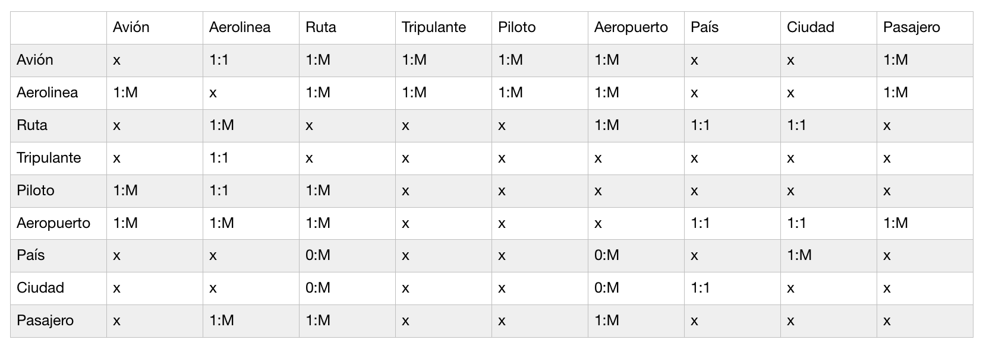
Avion
Atributo | Tipo | Obligatorio | PK
AV_ID | serial | x | x
AV_matricula | varchar(8) es dinamico | x | x
AV_placa | varchar(6) es dinamico | x
AV_nom | varchar(15) | x
AV_tipo | varchar(20) | x
AV_marca | varchar(30)

